상품제안서
64절수첩[GN1 일반형] | 상품코드: S21863

 |  |  |  |  |  |  | 02-713-8555 | www.synergygift.co.kr
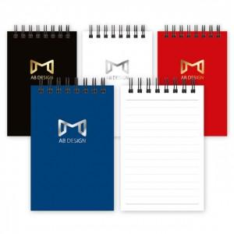

【상세/제작정보】 | <p><span style="font-size: 14pt;">표지 -&nbsp; 금박 또는 은박 1곳 무료(80*50mm 기준) &amp; 내지 - </span><span style="font-size: 14pt;">양면 먹1도 인쇄(반복) 포함</span></p><p>&nbsp;</p><p>&nbsp;</p>

【인쇄/포장옵션】 | 금박, 은박 / OPP(비닐)

【공급단가】 | 수량 | 100~ | 300~ | 500~ | 1,000~ | 3,000~
*VAT별도 | 단가 | 2,350원 | 1,240원 | 920원 | 730원 | 650원

【상품 URL】 | https://www.synergygift.co.kr:443/src/goods_detail.php?gdno=21863

